Sheet1
工人姓名 NAMA |  |  |  | NURUL HIKMAH |  |  |  |  |  |  |  | 編號 KODE : |  | JICBR-073
報到日 DAFTAR |  |  |  | 2025-09-14 |  |  |  |  | 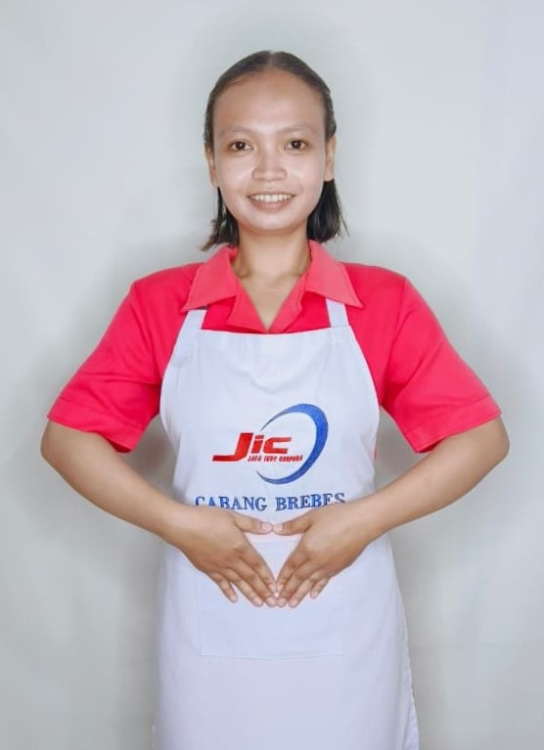
性別 KELAMIN |  |  |  | 女 PEREMPUAN
出生日TGL LAHIR |  |  |  | 1999-11-01
年齡 UMUR |  |  |  | 26
出生地TPT LAHIR |  |  |  | BREBES
身高TINGGI / 體重BERAT |  |  |  | 155 |  | 公分/ | 53 | 公斤
宗教 AGAMA |  |  |  | 回教 Islam
學歷 PENDIDIKAN |  |  |  | 國中 SMP
語言能力 BAHASA |  |  |  | 剛學 MULAI | 一點 DIKIT | 一般 BIASA | 可以 BAIK | 很好 BAGUS
國語 MANDARIN |  |  |  | V
印尼語 INDO |  |  |  |  |  |  |  | V

婚姻狀況 STATUS NIKAH |  |  |  | 已婚 Nikah
配偶姓名/年齡 NAMA/UMUR |  |  |  | SLAMET RIYADI |  |  |  | 32
配偶工作 KERJAAN SUAMI |  |  |  | TANI
小孩人數 JUMLAH ANAK |  |  |  | 1
女孩和年齡 PUTRI / UMUR |  |  |  | 7TH
男孩和年齡 PUTRA / UMUR

地址 ALAMAT |  |  |  | DUKUH BLEWAH RT013 RW003 DESA SITANGGAL KEC.LARANGA KAB.BREBES JAWA TENGAH
是否有工作經驗 APAKAH ADA PENGALAMAN KERJA
國家地點 NEGARA |  |  | 工作期間 LAMA |  |  | 工作內容 PEKERJAAN YANG DILAKUKAN
印尼 | JAKARTA |  | 2022-2025 (3 年) |  |  | JAGA 2 ANAK UMUR 3TH DAN 5TH. SIAPKAN SEMUA PERLENGKAPAN ANAK. MANDIKAN. SUAPI MAKAN. HANTAR SEKOLAH. DI RUMAH MAJIKAN ADA NENEK UMUR 65TH MASIH BISA JALAN PELAN. BANTU AWASI DAN TEMANI PERGI KE PASAR. BANTU NENEK MASAK. DI RUMAH ADA 5 ORANG ( NENEK, TUAN, NYONYA, 2 ANAK) 照顾2个3岁和5岁的孩子。准备好孩子们的一切用品。给他们洗澡。喂饭。送他们上学。雇主家有一位65岁的老奶奶，走路还比较慢。帮忙照看，陪他去市场。帮奶奶做饭。家里有5个人（奶奶，先生，太太，2个孩子）
家屬資料 DATA KELUARGA
父親姓名 NAMA AYAH |  |  |  | UNTUNG RAHARJO |  |  |  | 年齡 UMUR |  | 50 | 父親工作 KERJAAN AYAH |  |  |  | 農夫
母親姓名 NAMA IBU |  |  |  | SUPINAH |  |  |  | 年齡 UMUR |  | 48 | 母親工作 KERJAAN IBU |  |  |  | 農夫
兄妹人數 TOTAL SAUDARA |  |  |  | 1 | 兄妹中你的排行是第… DIANTARA SAUDARA, URUTAN ANDA KE… |  |  |  |  |  |  |  |  |  |  | 1
兄弟/年齡 SDR LAKI / UMUR |  |  |  | - |  |  |  | 姐妹/年齡 SDR CEWEK / UMUR |  |  |  |  | 18
1. 你是否可以吃豬肉 Apakah Anda boleh makan daging babi ?
2. 是否可以在工作時不用手機 Apakah saat jam kerja bisa tanpa pakai hp ?
3. 你是否會害怕狗 Apakah Anda takut pada anjing?
4. 你可以抱幾公斤 Anda kuat gendong berapa kg: |  |  |  |  |  |  |  |  |  |  |  | 60公斤
備註PS |  | CALON PEKERJA MIGRAN INDONESIA DARI CABANG BREBES

 | NAMA SPONSOR : IBUK ADAH
 | NOMOR HP : -
 | VAKSIN : 2X

